Feuil1
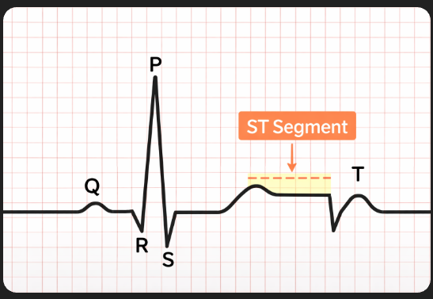
Colonne | Commentaire
Age | Age du patient
Sex | M / F
ChestPainType | Type de douleur thoracique | ATA | Angine atypique Douleur thoracique non classique, qui ne présente pas tous les symptômes typiques d’une crise cardiaque.
 |  | NAP | Douleur non angineuse Douleur thoracique qui n’est pas liée au cœur (origine musculaire, digestive, etc.).
 |  | ASY | Asymptomatique Le patient ne ressent aucune douleur thoracique, mais peut quand même avoir une maladie cardiaque.
 |  | TA | Angine typique Douleur thoracique classique liée à un manque d’oxygène du muscle cardiaque. C’est la forme “classique” associée aux maladies coronariennes.
RestingBP | Pression artérielle au repos (mmHg)
Cholesterol | Taux de cholestérol (mg/dL)
FastingBS | Fasting Blood Sugar | Glycémie à jeun : 1 = > 120 mg/dL 0 = ≤ 120 mg/dL
RestingECG | Résultat électrocardiogramme au repos | 0 = normal 1 = anomalie ST-T 2 = hypertrophie ventriculaire Gauche
MaxHR | Fréquence cardiaque maximale atteinte
ExerciseAngina | Angine provoquée par l’exercice : | 1 = oui 0 = non
Oldpeak | Dépression du segment ST induite par l’effort | Indique une anomalie cardiaque potentielle
ST_Slope | Pente du segment ST pendant l’effort | 0 = pente ascendante (souvent normal) 1 = pente plate (suspect) 2 = pente descendante (souvent pathologique)
HeartDisease | Maladie | (1- Présence de maladie / 0 - Non présence de maladie)

